案例
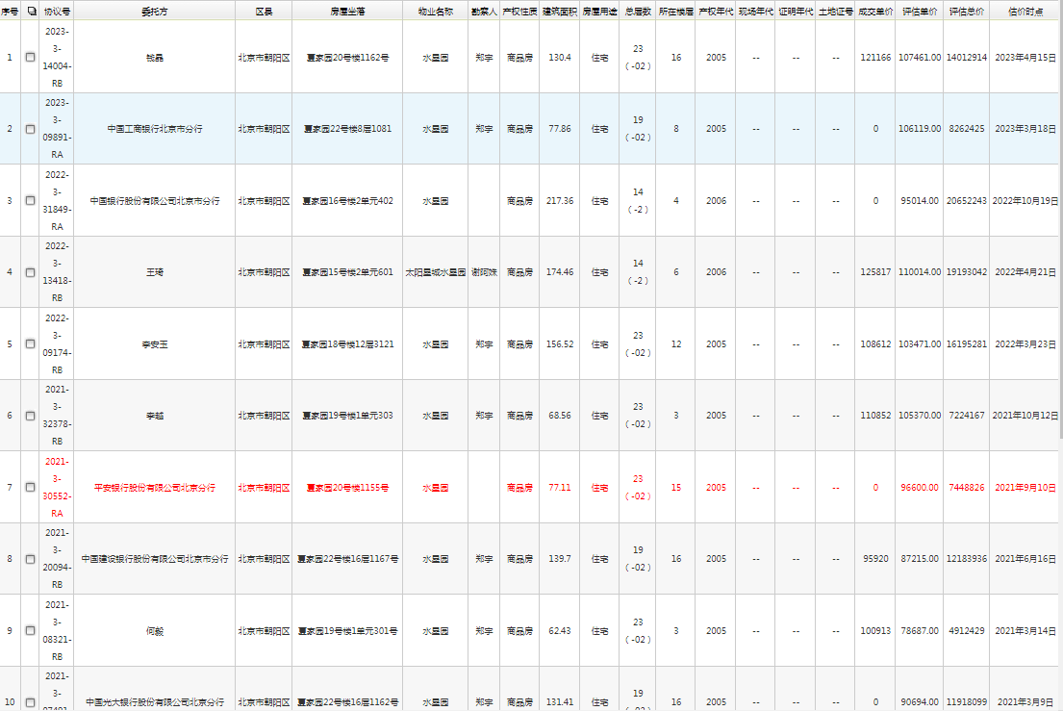
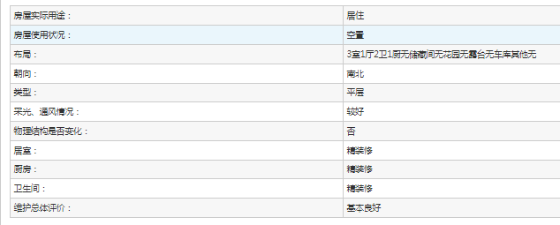

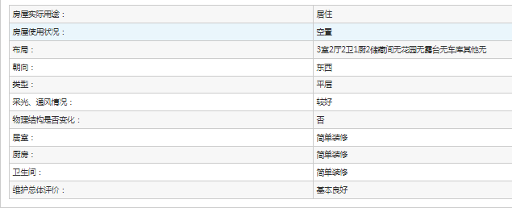

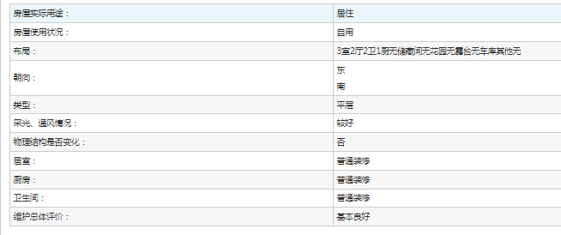

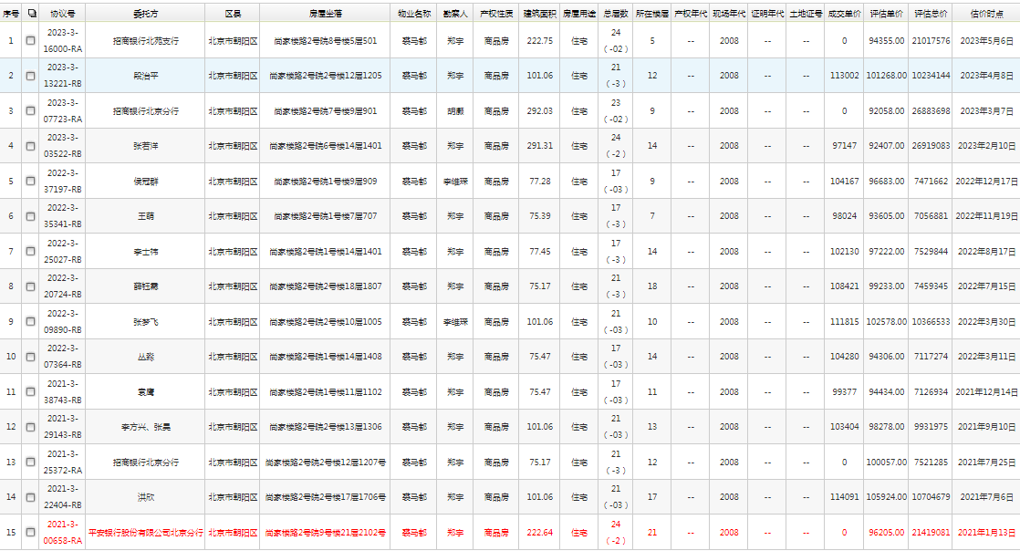

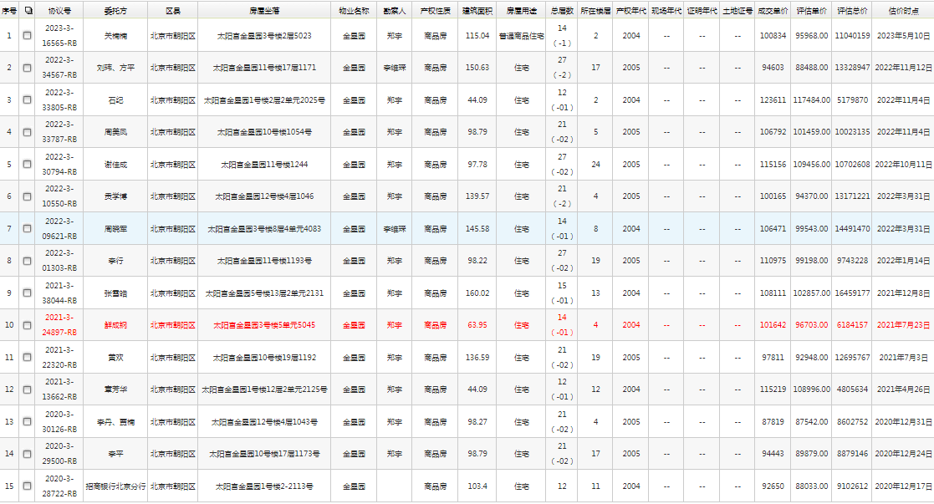

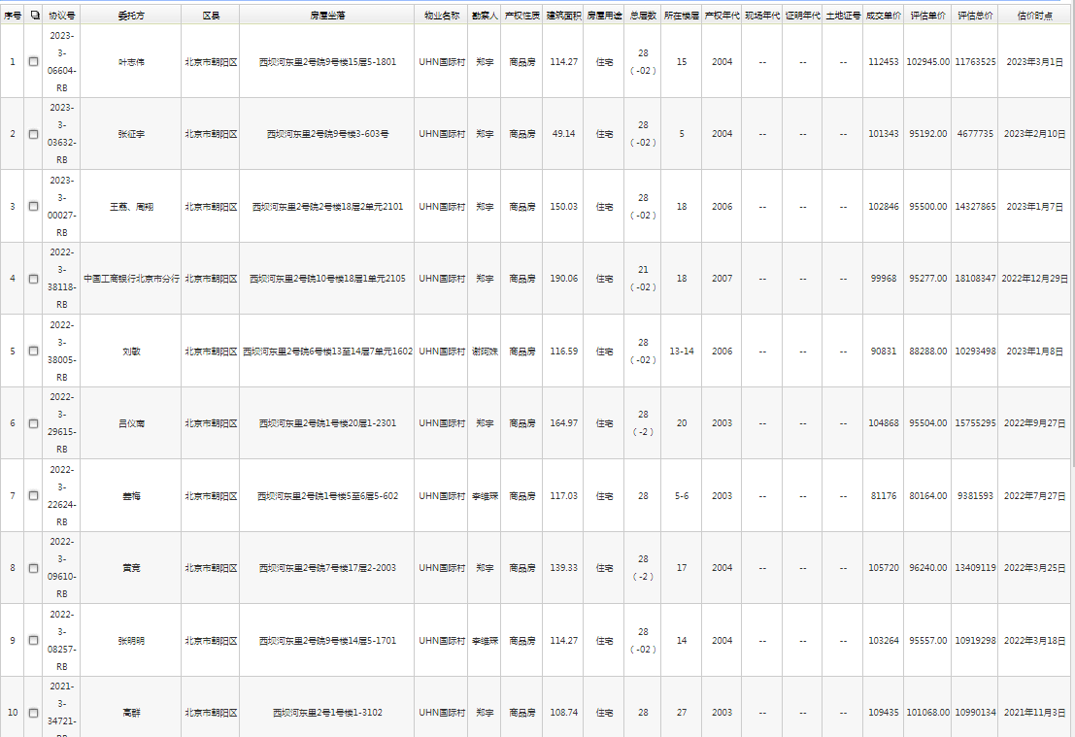

序号 | 权属文件 | 房屋所有权人 | 坐落 | 建筑面积 | 用途
1 | 《不动产登记簿》[宗地/宗海代码：110105 024001 GB00236] | 鲁维穆 | 北京市朝阳区夏家园16号楼2层1单元201 | 211.57 | 住宅
2 | 《房屋所有权证》[X京房权证朝私字第540080] | 王必勤

